Oyapock


BOLETIM HIDROLÓGICO DIÁRIO DA BACIA TRANSFRONTEIRIÇA DO RIO OIAPOQUE

 |  |  | DE | 2025-10-24 | A | 2025-10-30

 | Vazão (média diária) em m3 / s ; Altura de agua (média diária) em m

Data | Estação
 | Alikoto |  | Saut Chien |  | Camopi (Camp Mokata) |  | Estirao do Cricou |  | Saut Maripa
 | m3/s* | m** | m3/s* | m** | m3/s* | m** | m3/s | m | m3/s* | m**
2025-10-30 |  | 1.97 |  | 1.86 |  |  | 178.79 | 3.39
2025-10-29 |  | 1.81 |  | 1.86 |  | 1.42 | 177.84 | 3.39
2025-10-28 | 63.03 | 1.82 | 35.41 | 1.87 | 107.98 | 1.42 | 180.79 | 3.4 | 183.96 | 2.12
2025-10-27 | 63.23 | 1.82 | 33.66 | 1.85 | 107.97 | 1.42 | 186.65 | 3.43 | 194.03 | 2.15
2025-10-26 | 66.38 | 1.84 | 34.3 | 1.86 | 112.44 | 1.44 | 194.24 | 3.46 | 205.66 | 2.18
2025-10-25 | 70.96 | 1.86 | 35.26 | 1.86 | 117.59 | 1.46 | 201.12 | 3.49 | 215.07 | 2.21
2025-10-24 | 75.73 |  | 36.38 |  | 121.75 |  | 208.46 | 3.52 | 226.94

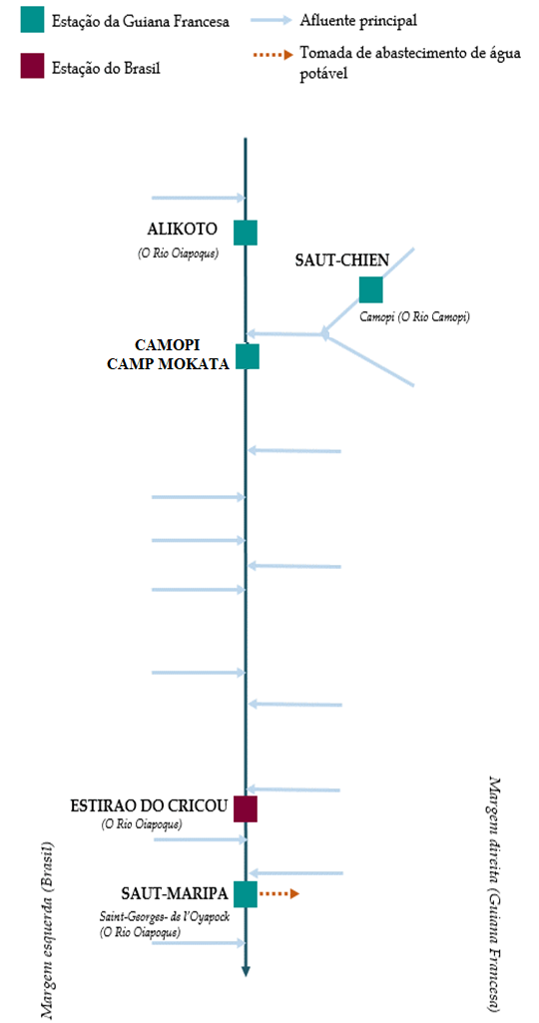
 | Vazão | Altura da água
4/25/2024
4/24/2024 | 777.28 | 3.16
4/23/2024 | 728.99 | 3.1
4/22/2024 | 741.29 | 3.12
4/21/2024 | 749.88 | 3.13
4/20/2024 | 789.89 | 3.18
4/19/2024 | 756 | 3.14

 | Vazão | Altura da água
4/25/2024
4/24/2024 | 235.67 | 2.79
4/23/2024 | 241.61 | 2.83
4/22/2024 | 253.15 | 2.91
4/21/2024 | 280.78 | 3.12
4/20/2024 | 286.07 | 3.16
4/19/2024 | 239.17 | 2.82

 | Vazão | Altura de agua
4/25/2024
4/24/2024 | 982.76 | 2.23
4/23/2024 | 950.8 | 2.18
4/22/2024 | 982.78 | 2.23
4/21/2024 | 1009.12 | 2.27
4/20/2024 | 1041.83 | 2.31
4/19/2024 | 942.11 | 2.16

 | Vazão | Altura da água
4/25/2024
4/24/2024 | 1383.93
4/23/2024 | 1471.02 | 3.93
4/22/2024 | 1533.38 | 3.98
4/21/2024 | 1485.37 | 3.95
4/20/2024 | 1409.38 | 3.88
4/19/2024 | 1178.19 | 3.66

Fonte de dados:
Guiana Francesa : Banque HYDRO gerenciada pelo SCHAPI no âmbito do SIE da França (dados corrigidos) http://www.hydro.eaufrance.fr/
*Fluxo volumétrico médio diário transmitido via Hubeau (https://hubeau.eaufrance.fr/) a partir da base hydro (http://www.hydro.eaufrance.fr/)
**Média diária do nível instantâneo de água (dias com horários UTC) difundida via Hubeau (https://hubeau.eaufrance.fr/) a partir da base hydro (http://www.hydro.eaufrance.fr/)
Brazil: Base de dados HYDROWEB da Agencia Nacional de Aguas e Saneamento Basico (ANA) no quadro do SNIRH do Brasil
http://www.snirh.gov.br/hidroweb/apresentacao
Para qualquer solicitação ou comentário, por favor entre em contato com:
staff-bioplateaux@oieau.fr

